Cenário - Site Institucional
Projeto: | Darling Job
Grupo | 10
Analista: | Gabriel Curti, José Fabiano
Data : | 2021-05-04
Versão: | 00.00.001

Caso de Teste: | <Ex: Testar a funcionalidade de pesquisa do cliente>

Pré-Requisitos: | <Neste espaço você deve listar tudo aquilo que precisa ser preparado antes de começar a testar. Ex: Start no serviço>
Configurar ambiente x...y....z..
Rodar o SQL: Inserir Transação SQL Aqui
Logar no sistema....

 |  |  |  |  | Coluna opcional | Essas são apenas colunas de controle |  | Deve ter OU Print ou Log de Evidência
Id do TC | Cenário | Condição/Iteração com sistema | Massa de Teste | Esperado / Valor esperado | Print Screen da Tela Esperada | Status – Desenvolvimento | Status – Qualidade | PrintScreen Evidência | URL do Log de Evidência
Id1 | Site Institucional | Clicar no botão de redirecionamento do Login. | Código do Cliente: Site1 | Redirecionar a tela de Login. |  | OK | OK | 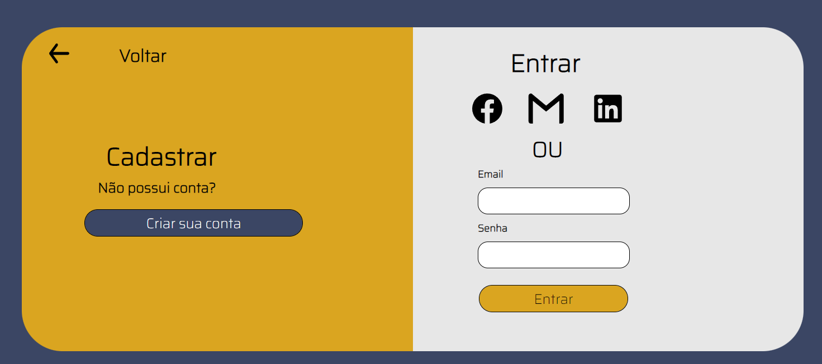
Id2 | Site Institucional | Clicar no redirecionamento do Login quando não tiver internet. | Código do Cliente: Site2 | Redirecionar a página de Error 404 página Not Found. |  | OK | OK | 
Id3 | Site Institucional | Scroll do site. | Código do Cliente: Site3 | Fazer a rolagem das informações apresentadas |  | OK | OK | 
Id4 | Site Institucional | Solicitar se o usuário é contratado ou contratante | Código do Cliente: Site4 | Direcionar ao login de contratado/contratante |  | OK | OK | 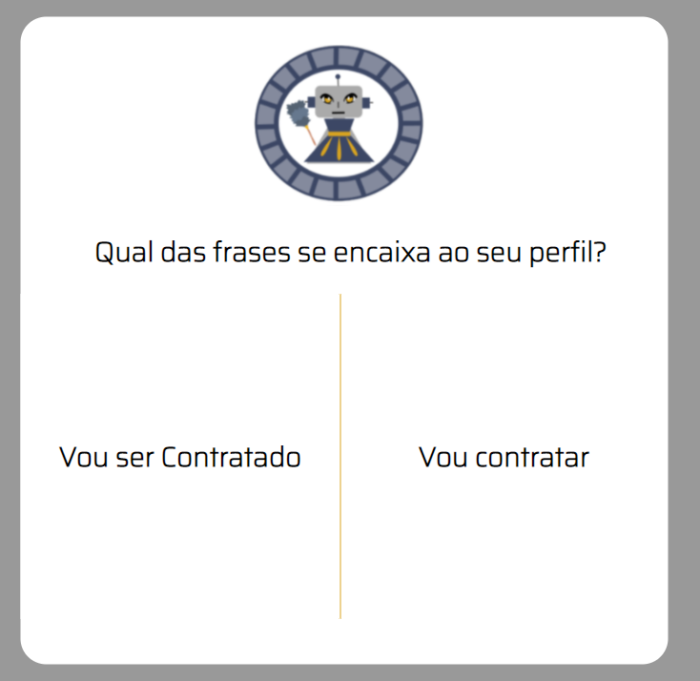

Cenário - Cadastro
Id do TC | Cenário | Condição/Iteração com sistema | Massa de Teste | Esperado / Valor esperado | Print Screen da Tela Esperada | Status – Desenvolvimento | Status – Qualidade | PrintScreen Evidência | URL do Log de Evidência
Id1 | Cadastro | Clicar na opção de voltar | Código do Cliente: Cadastro2 | Redirecionar a página de login |  | OK | Ok | 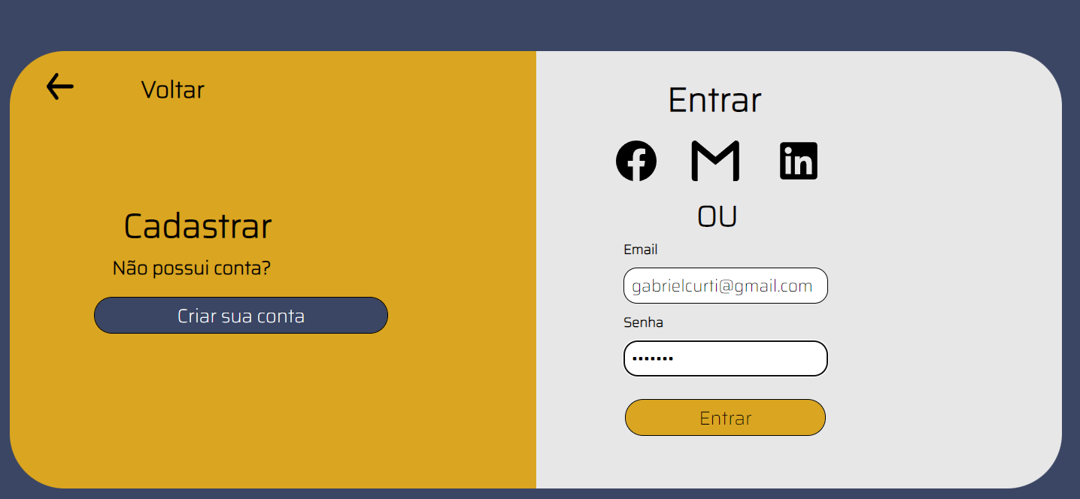 
Id3 | Cadastro | Inserir o nome | Código do Cliente: Cadastro6 | Cadastrar o nome |  | OK | Ok | 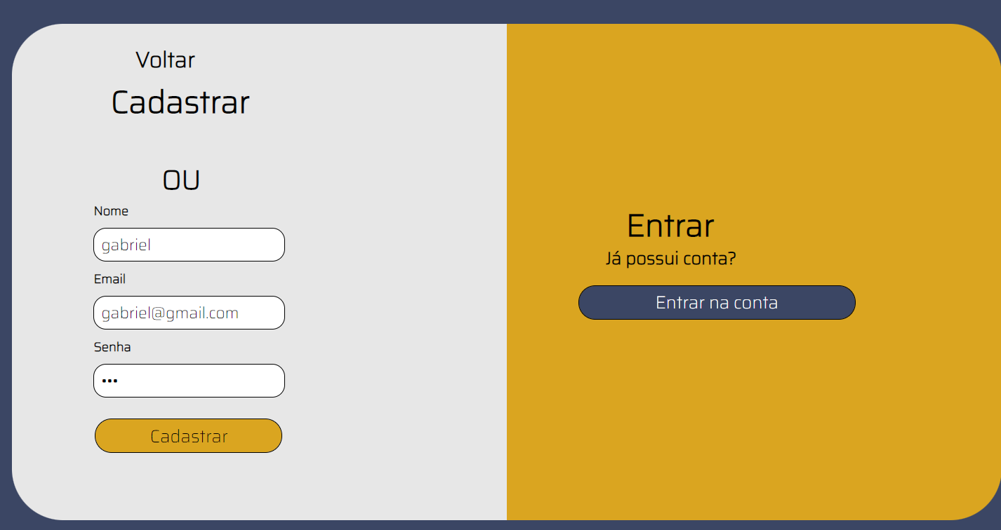
Id4 | Cadastro | Inserir o email | Código do Cliente: Cadastro7 | Cadastrar o email |  | OK | Ok
Id5 | Cadastro | Inserir o senha | Código do Cliente: Cadastro8 | Cadastrar a senha |  | OK | Ok
Id6 | Cadastro | Clicar no botão de cadastrar | Código do Cliente: Cadastro9 | Redirecionar ao restante da tela de cadastro |  | OK | Ok
Id7 | Cadastro | Clicar no botão de entrar | Código do Cliente: Cadastro10 | Redirecionar a tela de login. |  | OK | Ok | 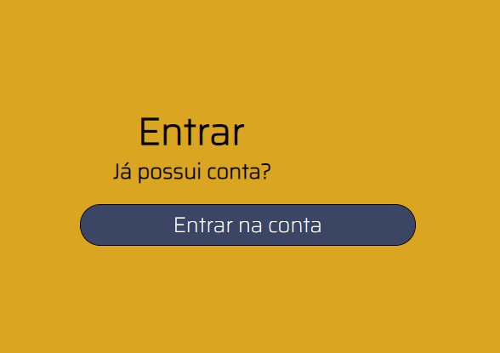
Id8 | Cadastro | Selecionar a opção de contratante | Código do Cliente: Cadastro11 | Exibir os dados necessários para cadastro de contratante |  | OK | Ok | 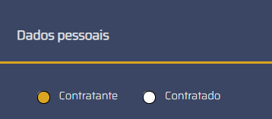
Id9 | Cadastro | Selecionar o espaço para inserir o cpf | Código do Cliente: Cadastro12 | Verificar se o cpf é valido. |  | OK | Ok | 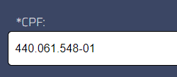
Id10 | Cadastro | Selecionar o espaço para inserir a data de nascimento | Código do Cliente: Cadastro13 | Verificar se a data de nascimento está valido |  | OK | Ok | 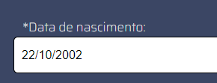
Id11 | Cadastro | Selecionar o sexo maculino/feminino | Código do Cliente: Cadastro14 | Registrar a escolha |  | OK | Ok | 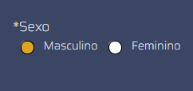
Id12 | Cadastro | Selecionar o espaço para inserir o telefone | Código do Cliente: Cadastro15 | Verificar se o telefone é valido |  | OK | Ok
Id13 | Cadastro | Selecionar o espaço para inserir o celular | Código do Cliente: Cadastro16 | Verificar se o celular é valido |  | OK | Ok | 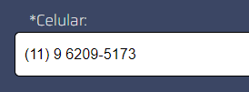
Id14 | Cadastro | Selecionar o espaço para inserir o RG | Código do Cliente: Cadastro17 | Verificar se o RG é valido |  | OK | Ok | 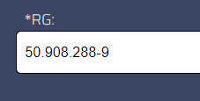
Id15 | Cadastro | Selecionar o espaço para inserir a data de emissão | Código do Cliente: Cadastro18 | Verificar se o data é valido |  | OK | Ok
Id16 | Cadastro | Selecionar o estado do emissor | Código do Cliente: Cadastro19 | Marcar a escolha do estado |  | OK | Ok | 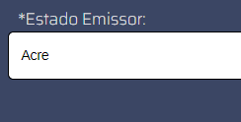
Id17 | Cadastro | Selecionar o espaço para inserir o CEP | Código do Cliente: Cadastro20 | Verificar se o CEP é valido |  | OK | Ok | 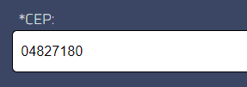
Id18 | Cadastro | Selecionar o espaço para inserir o Endereço | Código do Cliente: Cadastro21 | Verificar se o endereço existe |  | OK | Ok | 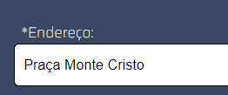
Id19 | Cadastro | Selecionar o espaço para inserir o Número | Código do Cliente: Cadastro22 | Verificar se o numero corresponde |  | OK | Ok | 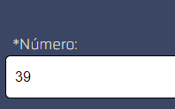
Id20 | Cadastro | Selecionar o espaço para inserir o Bairro | Código do Cliente: Cadastro23 | Verificar se o bairro existe |  | OK | Ok | 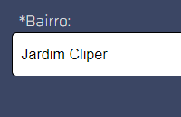
Id21 | Cadastro | Selecionar o espaço para inserir o País | Código do Cliente: Cadastro24 | Verificar se o país é valido |  | OK | Ok | 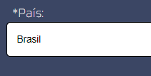
Id22 | Cadastro | Selecionar o estado do cadastrante | Código do Cliente: Cadastro25 | Verificar se o estado é valido |  | OK | Ok
Id23 | Cadastro | Selecionar o espaço para inserir a cidade | Código do Cliente: Cadastro26 | Verificar se a cidade é valida |  | OK | Ok | 
Id24 | Cadastro | Clicar na opção de concordar com os termos | Código do Cliente: Cadastro27 | Cadastrar o usuário |  | OK | Ok | 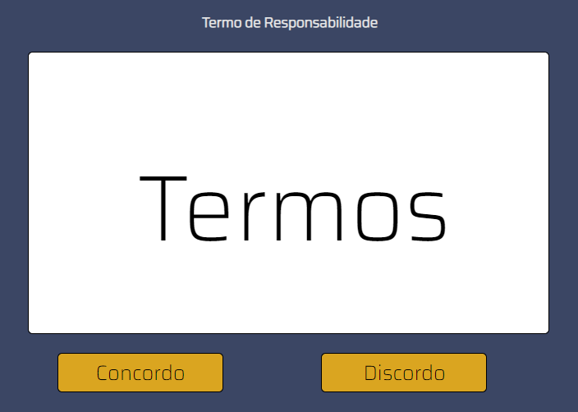
Id25 | Cadastro | Clicar na opção de discordar com os termos | Código do Cliente: Cadastro28 | Avisar que é necessario aceitar os termos |  | OK | Ok
Id26 | Cadastro | Selecionar a opção de contratado | Código do Cliente: Cadastro29 | Exibir os dados necessários para cadastro de contratado |  | OK | Ok
Id27 | Cadastro | Selecionar o espaço para inserir o cpf | Código do Cliente: Cadastro30 | Verificar se o cpf é valido. |  | OK | Ok
Id28 | Cadastro | Selecionar o espaço para inserir a data de nascimento | Código do Cliente: Cadastro31 | Verificar se a data de nascimento está valido |  | OK | Ok
Id29 | Cadastro | Selecionar o sexo maculino/feminino | Código do Cliente: Cadastro32 | Registrar a escolha |  | OK | Ok | 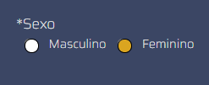
Id30 | Cadastro | Selecionar o espaço para inserir o telefone | Código do Cliente: Cadastro33 | Verificar se o telefone é valido |  | OK | Ok | 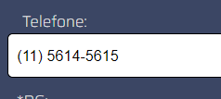
Id31 | Cadastro | Selecionar o espaço para inserir o celular | Código do Cliente: Cadastro34 | Verificar se o celular é valido |  | OK | Ok | 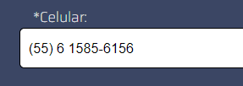
Id32 | Cadastro | Selecionar o espaço para inserir o RG | Código do Cliente: Cadastro35 | Verificar se o RG é valido |  | OK | Ok | 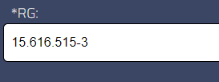
Id33 | Cadastro | Selecionar o espaço para inserir a data de emissão | Código do Cliente: Cadastro36 | Verificar se o data é valido |  | OK | Ok | 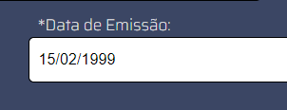
Id34 | Cadastro | Selecionar o estado do emissor | Código do Cliente: Cadastro37 | Marcar a escolha do estado |  | OK | Ok | 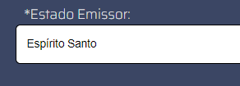
Id35 | Cadastro | Selecionar o espaço para inserir o CEP | Código do Cliente: Cadastro38 | Verificar se o CEP é valido |  | OK | Ok | 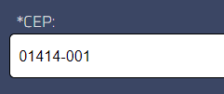
Id36 | Cadastro | Selecionar o espaço para inserir o Endereço | Código do Cliente: Cadastro39 | Verificar se o endereço existe |  | OK | Ok
Id37 | Cadastro | Selecionar o espaço para inserir o Número | Código do Cliente: Cadastro40 | Verificar se o numero corresponde |  | OK | Ok | 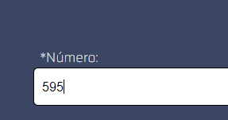
Id38 | Cadastro | Selecionar o espaço para inserir o Bairro | Código do Cliente: Cadastro41 | Verificar se o bairro existe |  | OK | Ok | 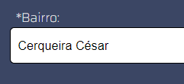
Id39 | Cadastro | Selecionar o espaço para inserir o País | Código do Cliente: Cadastro42 | Verificar se o país é valido |  | OK | Ok | 
Id40 | Cadastro | Selecionar o estado do cadastrante | Código do Cliente: Cadastro43 | Verificar se o estado é valido |  | OK | Ok | 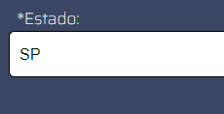
Id41 | Cadastro | Selecionar o espaço para inserir a cidade | Código do Cliente: Cadastro44 | Verificar se a cidade é valida |  | OK | Ok | 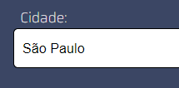
Id42 | Cadastro | Selecionar a opção de baba | Código do Cliente: Cadastro45 | Marcar a escolha de profissão |  | OK | Ok | 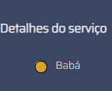
Id43 | Cadastro | Selecionar a opção de diarista | Código do Cliente: Cadastro46 | Marcar a escolha de profissão |  | OK | Ok | 
Id44 | Cadastro | Selecionar a opção de cozinheira | Código do Cliente: Cadastro47 | Marcar a escolha de profissão |  | OK | Ok | 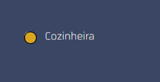
Id45 | Cadastro | Inserir os dados do horario de inicio | Código do Cliente: Cadastro48 | Registrar a hora digitada |  | OK | Ok
Id46 | Cadastro | Inserir os dados do horario de término | Código do Cliente: Cadastro49 | Registrar a hora digitada |  | OK | Ok
Id47 | Cadastro | Selecionar segunda-feira | Código do Cliente: Cadastro50 | Marcar a escolha da data |  | OK | Ok | 
Id48 | Cadastro | Selecionar terça-feira | Código do Cliente: Cadastro51 | Marcar a escolha da data |  | OK | Ok | 
Id49 | Cadastro | Selecionar quarta-feira | Código do Cliente: Cadastro52 | Marcar a escolha da data |  | OK | Ok | 
Id50 | Cadastro | Selecionar quinta-feira | Código do Cliente: Cadastro53 | Marcar a escolha da data |  | OK | Ok | 
Id51 | Cadastro | Selecionar sexta-feira | Código do Cliente: Cadastro54 | Marcar a escolha da data |  | OK | Ok | 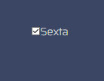
Id52 | Cadastro | Selecionar sabado | Código do Cliente: Cadastro55 | Marcar a escolha da data |  | OK | Ok | 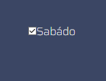
Id53 | Cadastro | Selecionar domingo | Código do Cliente: Cadastro56 | Marcar a escolha da data |  | OK | Ok | 
Id54 | Cadastro | Selecionar sim na opção de feriado | Código do Cliente: Cadastro57 | Marcar a escolha de sim |  | OK | Ok | 
Id55 | Cadastro | Selecionar não na opção de feriado | Código do Cliente: Cadastro58 | Marcar a escolha de não |  | OK | Ok | 
Id56 | Cadastro | Inserir os dados do horario de inicio | Código do Cliente: Cadastro59 | Registrar a hora digitada |  | OK | Ok
Id57 | Cadastro | Inserir os dados do horario de término | Código do Cliente: Cadastro60 | Registrar a hora digitada |  | OK | Ok
Id58 | Cadastro | Clicar na opção de concordar com os termos | Código do Cliente: Cadastro61 | Cadastrar o usuário |  | OK | Ok | 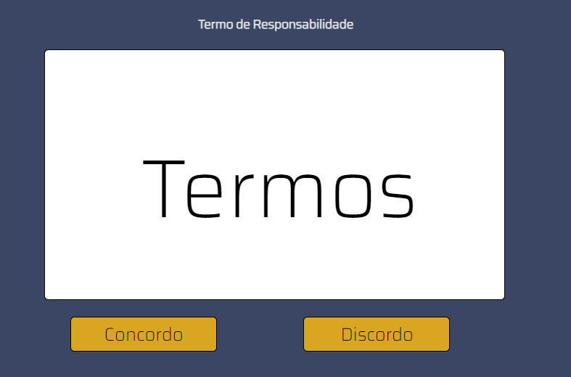
Id59 | Cadastro | Clicar na opção de discordar com os termos | Código do Cliente: Cadastro62 | Avisar que é necessario aceitar os termos |  | OK | Ok

Cenário - Login-Contratado
Id do TC | Cenário | Condição/Iteração com sistema | Massa de Teste | Esperado / Valor esperado | Print Screen da Tela Esperada | Status – Desenvolvimento | Status – Qualidade | PrintScreen Evidência | URL do Log de Evidência
Id1 | Login | Clicar no botão de criar uma conta | Código do Cliente: Login1 | Redirecionar a tela de cadastro. |  | OK | OK | 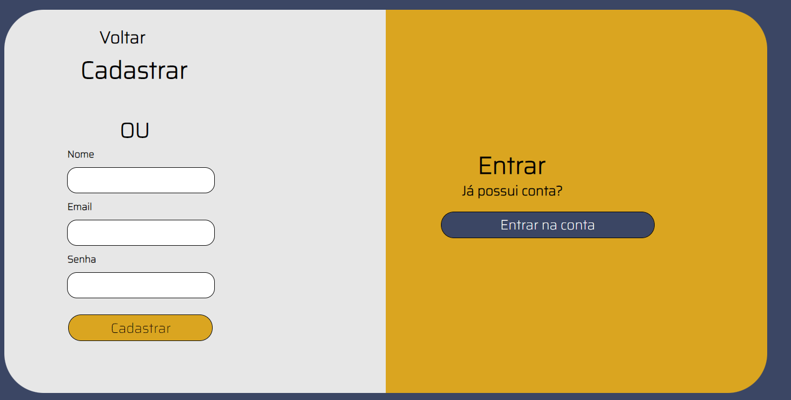
Id2 | Login | Inserir o email de login | Código do Cliente: Login2 | Mostrar o email digitado |  | OK | OK
Id3 | Login | Inserir a senha cadastrada | Código do Cliente: Login3 | Mostrar os caracteres correspondente a senha |  | OK | OK
Id4 | Login | Clicar no botão de Entrar | Código do Cliente: Login4 | Verificar se os dados já foram cadastrados/direcionar a dashboard |  | OK | OK | 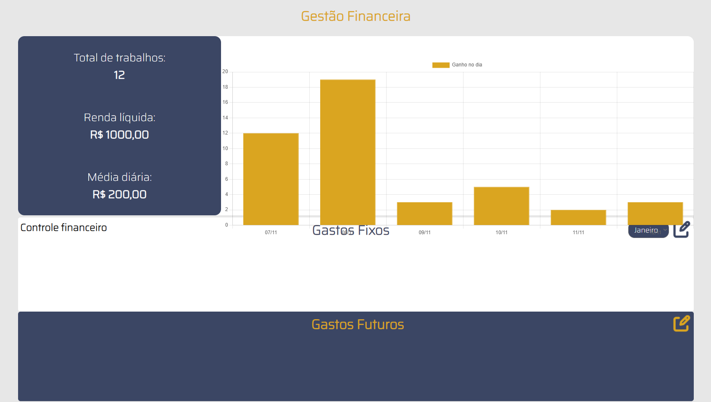
Id5 | Login | Clicar no botão de Entrar com os dados incorretos | Código do Cliente: Login5 | Notificar que os dados estão incorretos |  | OK | OK

Cenário - Contratado
Id do TC | Cenário | Condição/Iteração com sistema | Massa de Teste | Esperado / Valor esperado | Print Screen da Tela Esperada | Status – Desenvolvimento | Status – Qualidade | PrintScreen Evidência | URL do Log de Evidência
Id1 | Contratado | Clicar no botão de icone de avisos. | Código do Cliente: Contratado1 | Redirecionar a tela de avisos/Mostrar os avisos de novas propostas |  | OK | OK | 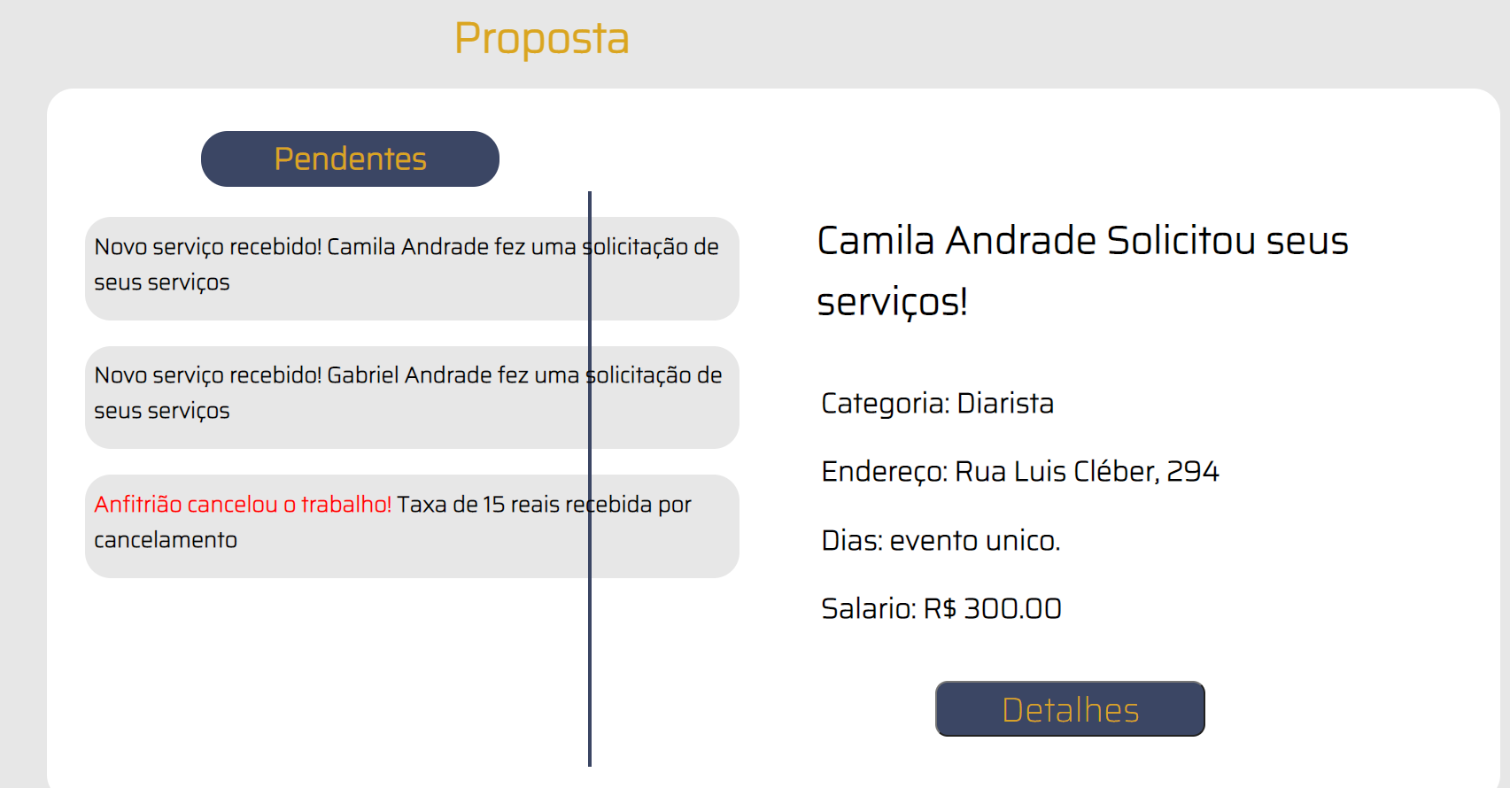
Id2 | Contratado | Clicar no icone de chat | Código do Cliente: Contratado2 | Redirecionar a página de chat com o contratante |  | OK | OK | 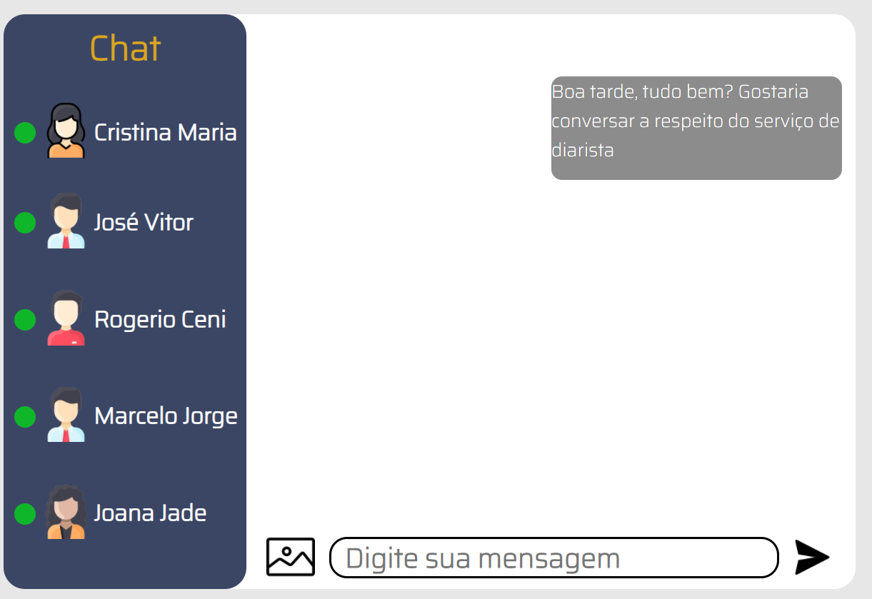
Id3 | Contratado | Clicar no icone de pessoa | Código do Cliente: Contratado3 | Mostar o perfil |  | OK | OK | 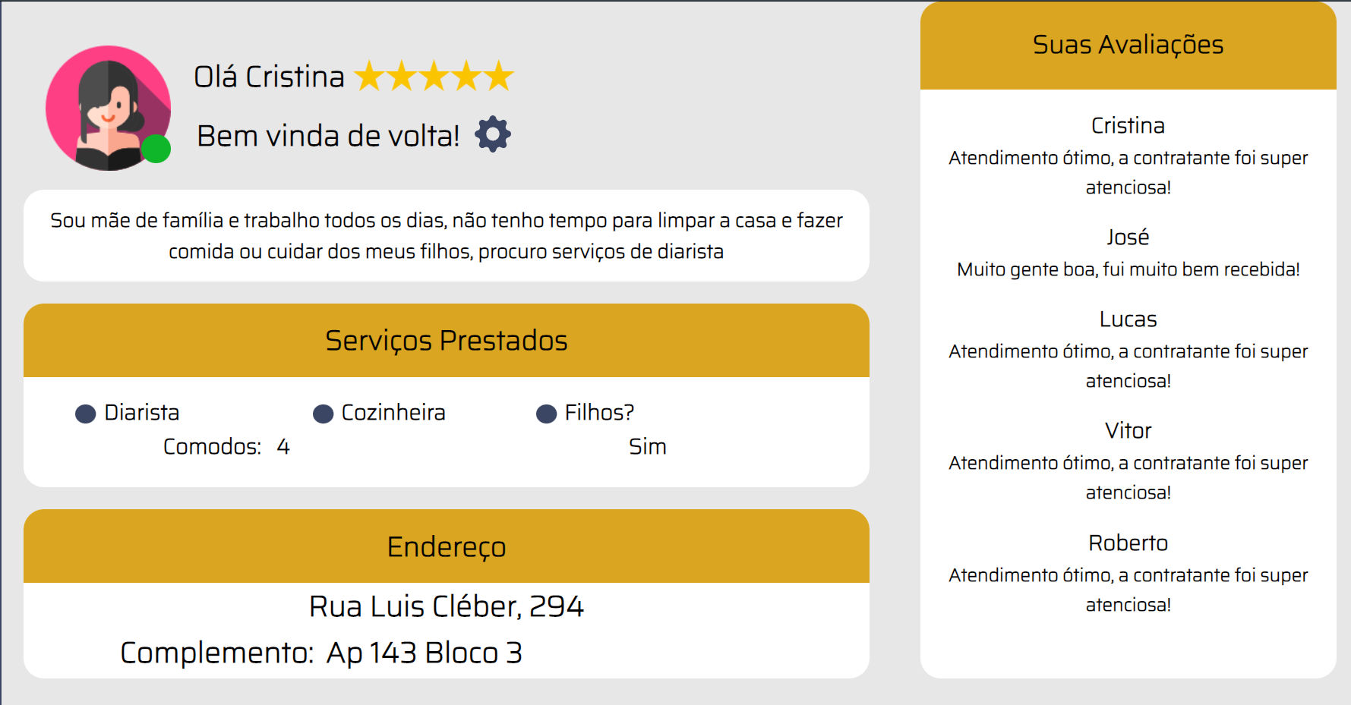
Id4 | Contratado | Scroll do site. | Código do Cliente: Contratado4 | Rolar as informações presentes na pagina. |  | OK | OK | 
Id4 | Login | Clicar no botão de adicionar gastos | Código do Cliente: Login4 | Adicionar gastos futuros e gastos constantes |  | OK | OK

Cenário - Chat(Contratado)
Id do TC | Cenário | Condição/Iteração com sistema | Massa de Teste | Esperado / Valor esperado | Print Screen da Tela Esperada | Status – Desenvolvimento | Status – Qualidade | PrintScreen Evidência | URL do Log de Evidência
Id1 | Contratado | Clicar no icone de chat | Código do Cliente: ChatContratado1 | Redirecionar a página de chat com o contratante |  | OK | OK
Id2 | Contratado | Clicar no botão de icone de avisos. | Código do Cliente: Contratado2 | Redirecionar a tela de avisos/Mostrar os avisos de novas propostas |  | OK | OK
Id3 | Contratado | Clicar no icone de seta | Código do Cliente: Contratado3 | Enviar a mensagem escrita |  | OK | OK | 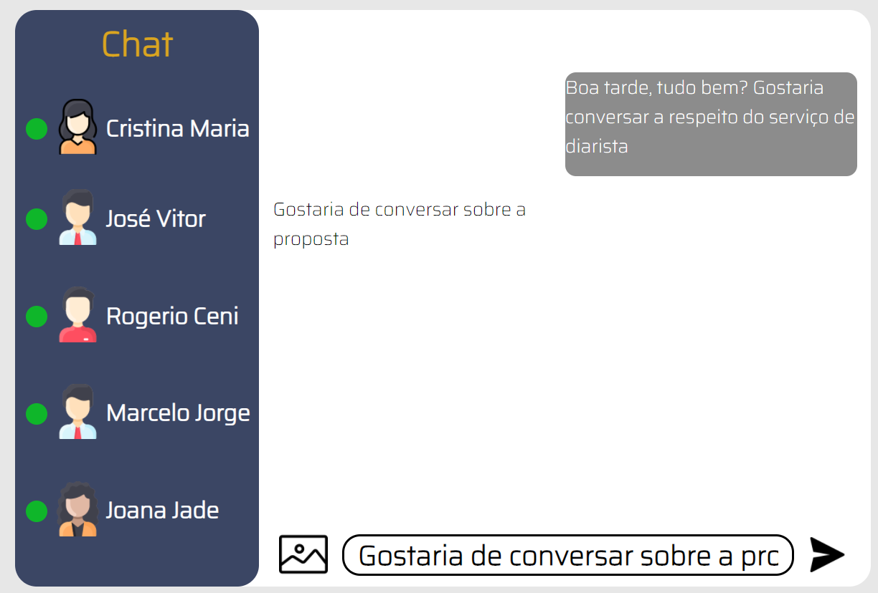
Id4 | Contratado | Clicar no icone de pessoa | Código do Cliente: Contratado4 | Mostar o perfil |  | OK | OK
Id5 | Contratado | Scroll do site. | Código do Cliente: Contratado5 | Rolar as informações presentes na pagina. |  | OK | OK
Id6 | Contratado | Selecionar outro contato | Código do Cliente: Contratado6 | Abrir a conversa com o outro contato |  | OK | OK

Cenário - Contratante
Id do TC | Cenário | Condição/Iteração com sistema | Massa de Teste | Esperado / Valor esperado | Print Screen da Tela Esperada | Status – Desenvolvimento | Status – Qualidade | PrintScreen Evidência | URL do Log de Evidência
Id1 | Contratante | Clicar no icone de sino | Código do Cliente: Contratante1 | Redirecionar a tela de notificações |  | OK | OK | 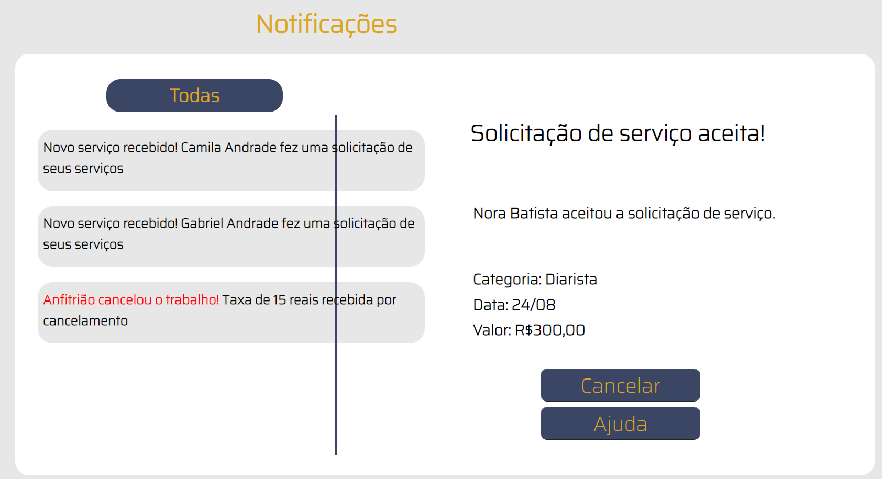
Id2 | Contratante | Clicar no icone de lupa | Código do Cliente: Contratante2 | Redirecionar a tela de busca |  | OK | OK | 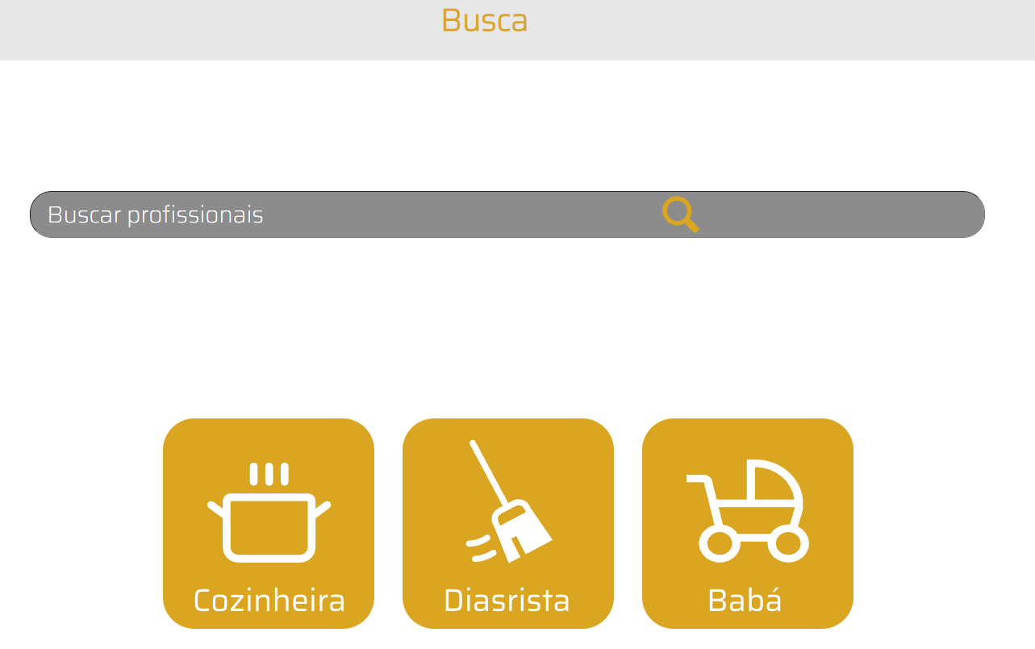
Id3 | Contratante | Clicar na opção de diarista. | Código do Cliente: Contratante3 | Mostrar as diaristas disponiveis |  | OK | OK | 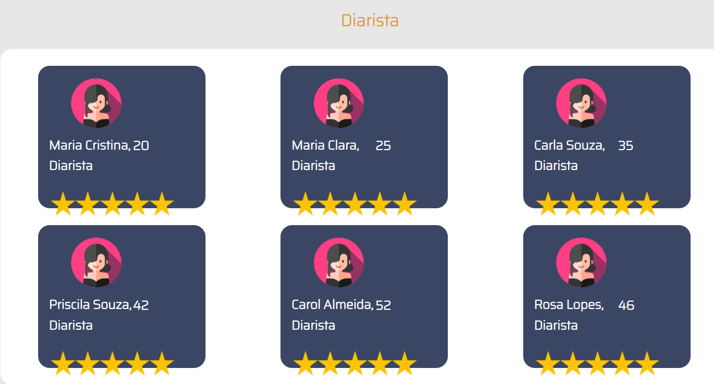
Id4 | Contratante | Clicar na opção de Cozinheira. | Código do Cliente: Contratante4 | Mostrar as cozinheiras disponiveis |  | OK | OK | 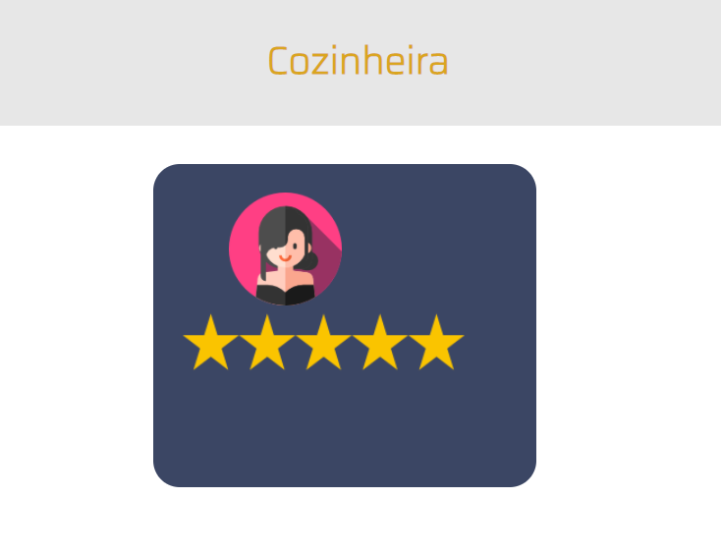
Id5 | Contratante | Clicar na opção de babá. | Código do Cliente: Contratante5 | Mostrar as babás disponiveis |  | OK | OK
Id6 | Contratante | Clicar na opção de chat | Código do Cliente: Contratante6 | Redirecionar para a tela de chat. |  | OK | OK | 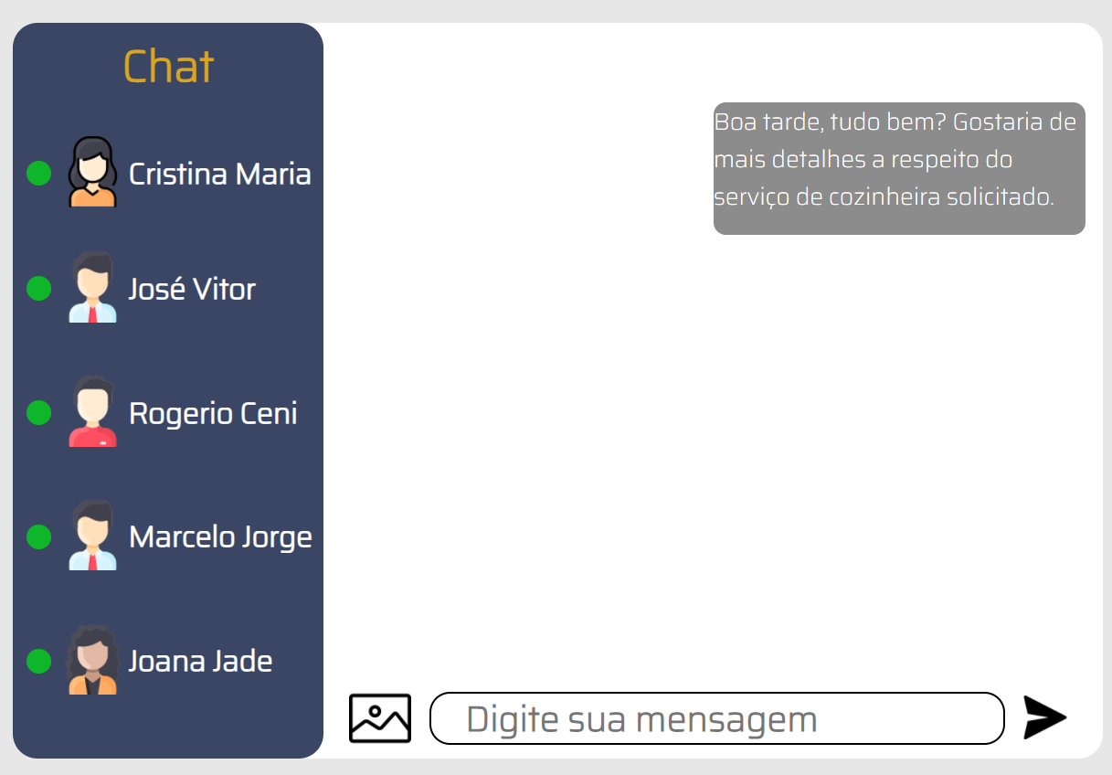
Id7 | Contratado | Clicar no icone de pessoa | Código do Cliente: Contratante7 | Direcionar a tela de perfil |  | OK | OK

Cenário -Chat(Contratante)
Id do TC | Cenário | Condição/Iteração com sistema | Massa de Teste | Esperado / Valor esperado | Print Screen da Tela Esperada | Status – Desenvolvimento | Status – Qualidade | PrintScreen Evidência | URL do Log de Evidência
Id1 | Contratante | Clicar no icone de sino | Código do Cliente: Contratante1 | Redirecionar a tela de notificações |  | OK | OK
Id2 | Contratante | Clicar no icone de lupa | Código do Cliente: Contratante2 | Redirecionar a tela de busca |  | OK | OK
Id3 | Contratado | Clicar no icone de seta | Código do Cliente: Contratado3 | Enviar a mensagem escrita anteriormente |  | OK | OK | 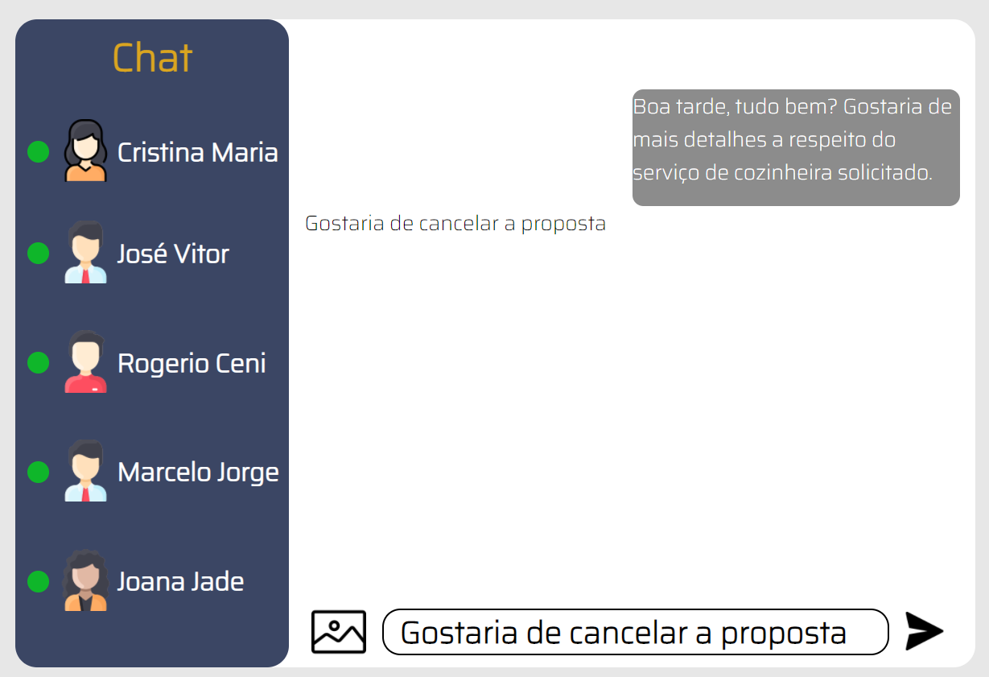
Id4 | Contratado | Selecionar outro contato | Código do Cliente: Contratado6 | Abrir a conversa com o outro contato |  | OK | OK
Id5 | Contratado | Clicar no icone de pessoa | Código do Cliente: Contratado4 | Direcionar a tela de perfil |  | OK | OK |  | \\logserver\Demanda\A-416\LogId3.LOG

